상품제안서
센스습식명함지갑 | 상품코드: F04472

 |  |  |  |  |  |  | 02-412-0044 | www.easy1.co.kr
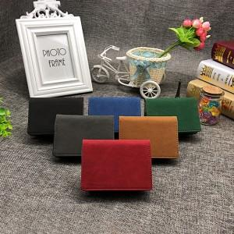

【상세/제작정보】 | 지갑 뒷편에 수납공간이 있어 자주 넣었다 뺐다 하는 물건도 간편하게 수납

【인쇄/포장옵션】 | 레이저 / 포장지포장

【공급단가】 | 수량 | 100~ | 500~ | 1,000~ | 2,000~ | 3,000~
*VAT별도 | 단가 | 5,040원 | 4,860원 | 4,680원 | 4,500원 | 4,320원

【상품 URL】 | https://dev.easy1.co.kr:443/src/goods_detail.php?gdno=4472

